C3
3. PREDIMENSIONAREA ANGRENAJELOR
3.1 Alegerea materialului (oţelului) roţilor dinţate, tratamentelor termice şi tehnologiilor
Practic, în funcţie de valoarea încărcării, momentul de torsiune la intrare, se recomandă:
- Mti < 30000...40000 Nmm se va adopta pentru roţile angrenajelor un oţel de îmbunătăţire (Anexa.3.1.1),
- Mti > 30000...40000 Nmm se va adopta pentru roţile angrenajelor un oţel de cementare (Anexa.3.1.1).
3.1.1 Alegerea tipului oţelului şi tratamentelor termice
 | Oţelul | Limita de curgere, σc [MPa] | Rezistenţa la rupere, σr [MPa] | Tratamentul termic de bază | Durităţile flancurilor dinţilor roţilor HRC | Durităţile zonelor interioare ale dinţilor HB | Tensiunea limită la contact, σHlim [MPa] | Tensiunea limită la încovoiere, σFlim [MPa]
selectați din câmpul alăturat oțelul | 21MoMnCr12 | 850.0000000 | 1100.0000000 | Cementare (carburare+călire) revenire) | 63.0000000 | 350.0000000 | 1606.5000000 | 460.0000000
 | 21MoMnCr12 | 850.0000000 | 1100.0000000 | Cementare (carburare+călire) revenire) | 63.0000000 | 350.0000000 | 1606.5000000 | 460.0000000
3.2 Predimensionarea angrenajului cilindric
3.2.1 Determinarea modulului frontal al danturilor roţilor cilindrice
Date de intrare
Simbolul | u | z1 | T1 | np | Lh imp | σHlim | σFlim | β
Valoarea | 4.0000 | 19.0000 | 95492.9658551 | 1000.0000 | 9000.0000 | 1606.5000 | 460.0000 | 16.0000
Unitatea de măsură | - | - | Nmm | rot/min | ore | MPa | MPa | o (grade)

Calculul modulului frontal din solicitarea de contact
Factorii din relaţia de calcul a modulului frontal din solicitarea de contact (mH)

Simbolul | Zβ | SHmin | ZN
Valoarea | 0.98043954221 | 1.2 | 1
 |  |  |  | cos β | 0.96126 | 0.98043954221
T1 | 95,492.97 | u | 4.000 | β | 16.00 | z1 | 19 |  | 60.00
KA | 1.5 | Kv | 1.1 | KHα | 1.3 | KHβ | 1.5
ZE | 190 |  | 2.45110 | Zε | 0.92 | ψd | 1 | x
σHP | 1338.7500000
mH [mm] | 0.6862263705 |  | ZN | 1.00000
 |  |  | SHmin | 1.20000 |  |  |  | Anexa.6.1.3.13
 |  |  | SFmin | 1.50000 |  |  |  | NBH | 50000000.00000
 |  |  |  |  |  |  |  | NL1 | 540000000.00000
Calculul modulului frontal din solicitarea de încovoiere |  |  |  |  |  |  |  | NL2 | 33750000.00000
Factorii din relaţia de calcul a modulului frontal din solicitarea de încovoiere (mF) |  |  |  |  |  |  |  | ZN | 1.00000
Simbolul | SFmin | YN1 | YN2 |  |  |  |  | YN1,2 | 1.00000
Valoarea | 1.5 | 1 | 1
 |  |  |  | cos β | 0.96126
T1 | 95,492.97 | u | 4.000 | β | 16.00 | z1 | 19
KA | 1.5 | Kv | 1.1 | KFα | 1.5 | KFβ | 1.5
YFa1 | 3.4 | YFa2 | 3 | YSa1 | 1.6 | YSa2 | 1.9
Yβ | 0.95 | Yε | 0.75 | ψd | 1 |  |  |  |  |  |  |  | DA
σFP1 | 613.33333333 | σFP2 | 613.33333333 |  |  |  |  |  |  |  |  |  | NU
mF [mm] | 2.3828354834

3.2.2 Standardizarea modulului şi parametri geometrici principali
Simbolul | mc = | mnc | mn | m | d1 | d2 | a | b2 | b1 | Verificare | 123.53555801 | DA
Valoarea | 2.3828354834 | 2.2905284779 | 2.5 | 2.6007485897 | 49.414223203 | 197.65689281 | 123.53555801 | 59 | 64
Unitatea de măsură | mm | mm | mm | mm | mm | mm | mm | mm | mm

3.2.3 Modelarea dinţilor roţilor nedeplasate în angrenare (CATIA)
Personalizarea datelor de intrare
Simbol teoretic | αn |  |  |  | z1 | z2 | mn | β | aw | xn1 | g
Valori | 20 | 1 | 0.25 | 0.375 | 19 | 76 | 2.5 | 16.00 | 123.53555801 | 0 | 4

Verificarea modelului
Simbol teoretic | u | m | a | α | αw | aw | xns | xn2 | rd1 | rd2 | rw1 | rw2 | rf1 | rf2 | ra1 | ra2
Verificare | u >1; | m > mn; | a = aw ; | α > αn; | αw = α; | aw (aw_rec) = a; | xns = 0 | xn2 = 0 | rd1 | rd2 | rw1 = rd1; | rw2 = rd2; | rf1 < rd1; | rf2 < rd2 ; | ra1 > rd1; | ra2 > rd2;
Valoarile se iau din CATIA | 4 | 2.600749 | 123.535558 | 20.738571 | 20.738571 | 123.535558 | 0 | 0 | 24.707112 | 98.828446 | 24.707112 | 98.828446 | 21.582112 | 95.703446 | 27.207112 | 101.328446

3.2.4 Standardizare distanţă dintre axe şi parametri geometrici principali
Alegerea (standardizarea) distanţei dintre axe
Se va adopta din Anexa. 3.2.2.1 valoarea inferioară când valoarea distanţei dintre axe de referinţă, a, este în prima treime a intervalului distanţelor dintre axe standard sau valoarea superioară când a este în a doua şi a treia treime a aceluiași interval.
În vederea realizării angrenajului cu distanţa dintre axe impusă, aw se va urmări îndeplinirea restricţiilor:
- 0,5mn < aw – a ≤ mn.
-0.5 | mn | < | aw | – | a | ≤ | mn
-0.5 | 2.5 | < | 125 | – | 123.53555801 | ≤ | 2.5
 | -1.25 | < |  | 1.4644419914 |  | ≤ | 2.5
Se observă că restricţiile sunt îndeplinită şi nu se impune parcurgerea pasului următor.
Verificare 1: | DA | Verificare 2: | DA | Verificare total: | DA
Modificarea parametrilor angrenajului de referinţă (nedeplasat)
Modificarea numerelor de dinţi ai roţilor (z1,2) conform algoritmului:

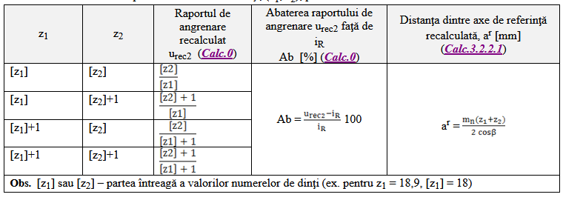
4 | 20.5 | 82

b. Prin rotunjire la partea întreagă se pot considera 4 perechi (z1, z2) posibile:
z1 | z2 |  | Ab [%] | ar [mm]
20 | 82 | 4.1 | 2.5 | 159.16
20 | 83 | 4.15 | 3.75 | 160.72
21 | 82 | 3.9 | -2.5 | 160.72
21 | 83 | 3.095 | -1.25 | 162.28

c. Dintre cele 4 posibilităţi se adoptă perechea (z1, z2) care asigura restricţiile: 0,5mn < aw – ar ≤ mn, abaterea raportului de angrenare minimă -3% ≤ Ab ≤ 3% . În plus, în vederea folosirii deplasărilor PLUS (asigură rezistenţe la contact şi încovoiere mărite), se recomandă adoptarea unei variante care respectă condiţia, ar < aw; dacă nu respectă restricţia raportului de transmitere se poate adopta şi o variantă ar > aw (care conduce la deplasări MINUS).
Obs. Pentru asigurarea distanţei dintre axe impusă (aw) şi pentru asigurarea unei angrenări corespunzătoare în continuare se va considera perechea de dinţi (z1, z2) care a rezultat ca urmare a parcurgerii acestui algoritm.
se scriu valorile alese
z1 | z2 |  | Ab [%] | ar [mm]
20 | 82 | 4.1 | 2.5 | 159.16

Determinarea parametrilor geometrici principali ai angrenajului deplasat
Simbolul | α[o] | αw [o] | xns | xn1 | xn2
Valoarea | 20.73 | 21.51 | 0.283 | 0.324062 | -0.0410035

dacă se respectă unul din cele 3 cazuri atunci se adoptă valorile respective dacă nu se iau valorile ce reies din calcule
a. dacă xns > 0 şi xn1 > xns, se adoptă xn1 = xns;
b. dacă xns < 0 şi xn1 > 0, se adoptă xn1 = 0;
c. dacă xns < 0 şi xn1 < 0,25xns, se adoptă xn1 = 0,25xns

z1 | z2 | xn1 | xn2 |  | Ab [%]
19 | 76 | 0 | 0 | 4 | 0 | x`

3.2.5 Modelarea şi verificarea angrenajului deplasat (CATIA)
Simbol teoretic | αn [grade] |  |  |  | z1 | z2 | mn [mm] | β [grade] | aw [mm] | xn1 | g [mm]
Valori | 20 | 1 | 0.25 | 0.375 | 19 | 76 | 2.5 | 16.00 | 125 | 0.40678746058 | 4

Verificarea modelului
Simbol teoretic | u | m [mm] | a [mm] | α [grade] | αw [grade] | aw [mm] | xns | xn2 | rd1 | rd2 | rw1 [mm] | rw2 [mm] | rf1 [mm] | rf2 [mm] | ra1 [mm] | ra2 [mm]
Verificare | u >1; | m > mn; | a | α | α < αw, angr. PLUS α > αw, angr. MINUS | a < aw, angr. PLUS a > aw, angr. MINUS | xns > 0, angr. PLUS xns < 0, angr. MINUS | xn2 | rd1 | rd2 | rw1,2 > rd1,2, angr. PLUS rw1,2 < rd1,2, angr. MINUS |  | rf1 < rw1 | rf2 < rw2 | ra1 > rw1 | ra2 > rw2
Valoarile se iau din CATIA | 4 | 2.600749 | 123.535558 | 20.738571 | 22.444555 | 125 | 0.609097523 | 0.20231006242 | 24.707112 | 98.828446 | 25 | 100 | 21.582112 | 97.22619 | 27.14881 | 102.792888
 |  |  |  |  | DA | DA | DA |  |  |  | DA | DA | DA | DA | DA | DA
 |  |  |  |  | angr. PLUS | angr. PLUS | angr. PLUS |  |  |  | angr. PLUS | angr. PLUS
Obs. În cazul în care α = αw, a = aw, xns = 0, rw1,2 = rd1,2, angrenajul este ndeplasat sau zero deplasat

Verificarea ascuţirii dinţilor roţilor |  |  |  |  | DA | PLUS
Prin măsurare în modelul CATIA |  | mn | 2.5 |  | NU | MINUS
s1 | s2 | (0, 3…0,45)mn/2 | (0, 3…0,45)mn/2
 |  | 0, 3*mn/2 | 0,45*mn/2
1.07928 | 0.82 | 0.375 | 0.5625
mm | mm | mm | mm
1.07928>0,374 | 0.820148>0,5625

3.2.6 Simularea şi verificarea angrenării (CATIA)
T1A | T1B | pb |  |  | Ab (-3% < Ab < +3%)
 |  |  |  | se ia din CATIA

mm | mm | mm | mm
5.60393 | 16.87645 | 7.83099 | 1.46948 | 1.43917 | -2.10585

C4
4. PREDIMENSIONAREA ARBORILOR ŞI ALEGEREA RULMENŢILOR
4.2 Predimensionarea arborilor
4.2.1 Alegerea materialelor arborilor şi tratamentelor termice
Caracteristicile oţelurilor şi tratamentele termice
Oţelul | Limita la curgere/rupere [MPa] | Tensiunea admisibilă la încovoiere [MPa] |  |  | Tratamentul termic | Duritatea la suprafaţă | Duritatea în interior
 |  | Statică | Pulsatorie | Alternant simetrică |  |  |  |  |  |  | Ciclul alternant simetric | τ-1 | 321.2 | σ-1 | 582.6
Marca | σc/σr | σaiI | σaiII | σaiIII | Îmbunătăţire/Cementare | HB/HRC | HB |  |  |  | Ciclul pulsator | τ0 | 578.6 | σ0 | 933.7
Arborele de intrare (corp comun cu pinionul conic)

21MoMnCr12 | 850/1100 | 330 | 150 | 90 | Cementare | 63 | 350
Arborele de ieşire

21MoMnCr12 | 850/1100 | 330 | 150 | 90 | Cementare | 63 | 350

4.2.2 Calculul de predimensionarea arborilor
Valorile parametrilor de calcul
Parametrul | Arbore de intrare (A1) | Arbore ieșire (A2)
 | Mt1 [Nmm] | Mt2 [Nmm]
Momentul de torsiune | 95492.96586 | 366692.98888
 | τat1 [Mpa] | τat2 [Mpa]
Tensiunea admisibilă | 45.00000 | 45.00000
 | dA1 [mm] | dA2 [mm]
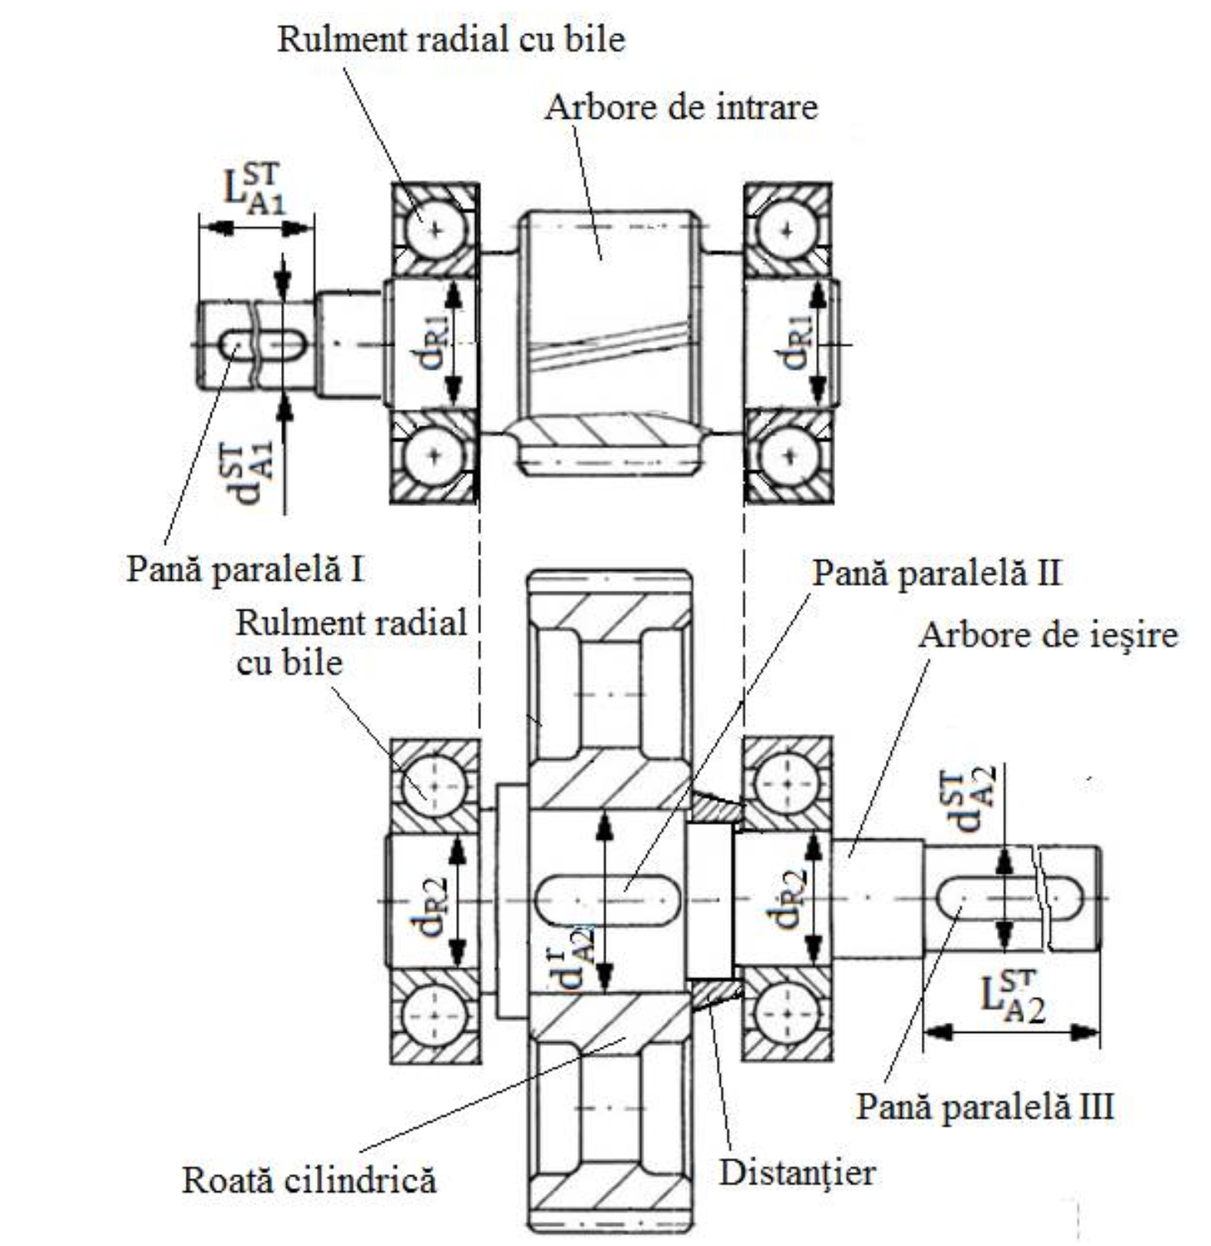
Diametrul fără rotunjire | 22.10937 | 34.62210
Diametrul | 22.00000 | 35.00000
Obs. Valorile diametrelor se vor rotunji

4.2.3 Standardizarea capetelor arborilor de intrare/ieşire
Valorile parametrilor
Parametrul | Arbore de intrare (A1) | Arbore de ieşire (A2)
Diametrul standard [mm]
 | 25 | 38
Lungimea standard [mm]
 | 42 | 58
Obs. Se adoptă capete de arbori cu lungime scurtă

4.3 Alegerea rulmenţilor şi montajelor
4.3.1 Alegerea rulmenţilor

 |  | d=dR | dR>dA+10…15mm
Date despre rulmenţi |  |  |  |  |  |  |  |  | 4.3.2 Alegerea montajelor rulmenţilor
Arborele | Tipul rulmentului | Simbol | Dimensiuni [mm] |  |  |  |  | Capacitatea dinamică, | Montaje cu rulmenţi
 |  |  | d | D | B | T | a | C [N]
De intrare | Radial cu bile | 6207 | 35 | 72 | 17 | - | - | 25500
De ieşire | Radial cu bile | 6210 | 50 | 90 | 20 | - | - | 36500 | -

Obs.
diametrele tronsoanelor pe care se montează rulmenţii: dR1 = 35 mm, dR2 = 50 mm;
pentru arborele de ieşire se adoptă diametrul tronsonului pe care se montează roata cilindrică, |  |  |  |  |  |  | dR1 = 35 mm; |  |  | dR2 = 50 mm;
 | = dA2 + (12..15) mm
 | 65

